Mer information
Tillbaka till innehållsförteckningen

Socialtjänst, publiceringsår 2020

Statistik om ekonomiskt bistånd 2020
Statistics on Social Assistance 2020

Artikelnummer | 2021-6-7466
Artikelnummer-eng | 2021-6-7469
Publiceringsdatum | 2021-06-18
ISSN | 1401-0216

 | Denna publikation skyddas av upphovsrättslagen. Vid citat ska källan uppges.
 | Observera att beteckningen eller logotyperna inte får användas vid vidarebearbetningar av statistiken.

Faktablad om statistiken | https://www.socialstyrelsen.se/statistik-och-data/statistik/statistikamnen/ekonomiskt-bistand/
 | www.socialstyrelsen.se/en/statistics-and-data/statistics
Statistikdatabas | www.socialstyrelsen.se/statistik-och-data/statistik/statistikdatabasen/

Kontakt | Namn | Heval Beydogan | Statistikfrågor
 | Telefon | 075-247 30 00
 | e-post | sostat@socialstyrelsen.com

 | Namn | Daniel Svensson | Statistikfrågor
 | Telefon | 075-247 30 00
 | e-post | sostat@socialstyrelsen.com

 | Namn | Samira Aqil | Sakfrågor
 | Telefon | 075-247 30 00
 | e-post | samira.aqil@socialstyrelsen.se

Om statistiken
Tillbaka till innehållsförteckningen
Reviderade uppgifter i den officiella statistiken om ekonomiskt bistånd
Siffror för år 2011-2019 reviderades i den officiella statistiken om ekonomiskt bistånd. Anledningarna till att statistiken reviderats är en förbättrad bearbetning och kontroll av insamlande uppgifter.

Kvalitet och bortfall

Kommuner föremål för svarsbortfall redovisat efter objektsbortfall och partiellt bortfall
Objektsbortfall (namn och kommunkod):
Oxselösund, 0481
Vellinge, 1233
Sundsvall, 2281
Norsjö, 2417

Partiellt bortfall (namn och kommunkod):
Eslöv, 1285

Svarsbortfall, vanligen förkortat till bortfall, uppstår när värdet på en eller flera variabler i en undersökning inte kan hämtas in. Saknas alla värden för ett undersökningsobjekt (en kommun) är det frågan om objektsbortfall (eller totalt bortfall). Saknas enbart vissa värden för ett objekt, handlar det om partiellt bortfall. Ibland förväxlas avseendemånad med utbetalningsmånad hos uppgiftslämnarna vilket leder till mätfel, då statistiken ska mäta avseendemånad. Kommuner som rapporterat fel avseendemånad har kodats till partiellt bortfall, då värden tagits bort för den felaktigt rapporterade månaden. Det partiella bortfallet kan leda till en underskattning av utbetalt bistånd för aktuell månad, samtidigt som en överskattning hade gjorts om siffrorna inte tagits bort. De kommuner som saknar månadsuppgifter har felaktigt rapporterat in månad för utbetalning, i stället för den månad som biståndet avser (dvs. utbetalningar som gjordes i december 2019, avsåg egentligen januari 2020 men rapporterades felaktigt in under december). Felaktiga uppgifter har exkluderats efter bekräftelse från kommunerna. Inga skattningar eller andra åtgärder vidtas på grund av partiella bortfall. Detta innebär att omfattningen av det partiella bortfallet påverkar resultatredovisningen och måste beaktas vid jämförelser. För information om tidigare års bortfall, se tidigare publikationer gällande årlig statistik över ekonomiskt bistånd som finns på www.socialstyrelsen.se/ekonomisktbistand.

Material och metod

Bearbetning Det inrapporterade materialet bearbetas av Socialstyrelsen genom olika numeriska kontroller, korrigering av felaktiga värden och beräkningar. I samband med granskningen har ett antal kontakter tagits med uppgiftslämnarna och fel har kunnat rättas till. Därefter har resultattabeller tagits fram. I de fall belopp redovisas som tidsserier räknas tidigare års värden upp för att motsvara 2018 års penningvärde. Beräkningar görs med hjälp av konsumentprisindex (KPI), fastställda tal. Sekretesskryssning av små tal (1, 2 eller 3) görs för att förhindra att individuppgifter röjs. I vissa fall kan även större tal markeras med kryss (x), för att förhindra framräkning av de små talen. För mer information om kvalitet och bortfall, jämförelser över tid, samt material och metod, se beskrivning av statistiken.

Bakgrund Statistik om ekonomiskt bistånd ingår i Sveriges officiella statistik och omfattar uppgifter från Sveriges kommuner. Statistiken avser ekonomiskt bistånd i form av försörjningsstöd och bistånd för livsföringen i övrigt. Före år 2012 ingick även utbetalad introduktionsersättning i statistiken. Försörjningsstödet är uppdelat i en riksnorm och i en del som avser rätt till bistånd för skäliga kostnader för ett antal regelbundet återkommande behovsposter. Riksnormen fastställs varje år av regeringen. Beloppen ska återspegla en skälig konsumtionsnivå och täcka ett antal personliga och hushållsgemensamma kostnader. Därtill kommer skäliga kostnader för boende, hushållsel med mera. Utgifter för tandvård, hälso- och sjukvård, begravning, etcetera räknas till livsföringen i övrigt. Skissen nedan redogör för vad som ingår i begreppet ekonomiskt bistånd. Biståndet ges enligt Socialtjänstlagen (2001:453). Bistånd för vård- och behandlingsinsatser redovisas inte som ekonomiskt bistånd.

Se mer om riksnormen på Socialstyrelsens webbplats:
https://www.socialstyrelsen.se/stod-i-arbetet/ekonomiskt-bistand/riksnormen/

Definitioner och mått
Tillbaka till innehållsförteckningen
Definitioner och mått

Definitioner och ordförklaringar som förekommer i statistiken listas här alfabetiskt. Vissa begrepp har avgränsats terminologiskt och därmed fått en terminologisk definition. Dessa är markerade med en asterisk. För fullständig terminologisk information om begreppen hänvisas till: https://termbank.socialstyrelsen.se/.

Antal hushåll i befolkningen | För att redovisa antalet biståndshushåll per 100 hushåll i befolkningen hämtas uppgifter om antalet hushåll från SCB:s befolkningsregister. Hushåll har definierats på samma sätt för bästa jämförelse med biståndshuhsåll med fokus på familjeförsörjare och är därför inte fullt ut jämförbar med SCB:s egen hushållstatistik. Vid tidigare års publiceringar har uppgifterna istället hämtats från AKU.

 | (Se https://www.scb.se/hitta-statistik/statistik-efter-amne/arbetsmarknad/arbetskraftsundersokningar/arbetskraftsundersokningarna-aku/#_Dokumentation)

Barn | I statistiken, person under 18 år som ingår i ett biståndshushåll.

Bistånd | Individuellt behovsprövad insats som beslutas med stöd av socialtjänstlagen. Kommentar: Bistånd kan enligt 4 kap. 1 § socialtjänstlagen (2001:453), SoL, ges till den som inte själv kan tillgodose sina behov eller kan få dem tillgodosedda på annat sätt. Enligt 4 kap. 2 § får socialnämnden om det finns skäl för det ge bistånd utöver vad som följer av 1 §. Biståndet kan gälla försörjning (försörjningsstöd)[1] eller livsföring i övrigt.
 | Ekonomiskt bistånd är det begrepp som täcker all ekonomisk hjälp enligt socialtjänstlagen. Försörjningsstöd är en del av det ekonomiska biståndet och avser de vanligaste och regelbundet återkommande levnadskostnaderna.
 | Försörjningsstödet består dels av en norm för livsmedel, kläder och skor, lek och fritid, förbrukningsvaror, hälsa och hygien samt dagstidning, telefon och TV-avgift, dels av skäliga kostnader för boende, hushållsel, arbetsresor, hemförsäkring samt medlemskap i fackförening och arbetslöshetskassa. När det gäller normen beslutar regeringen varje år om en skälig nivå genom riksnormen.
 | Till livsföringen i övrigt hör till exempel vård och behandling, boende i olika former och ekonomiskt bistånd som inte gäller försörjning, det vill säga mer tillfälliga eller sällan förekommande ekonomiska behov. Det kan vara kostnader för hälso- och sjukvård, tandvård, glasögon, hemutrustning eller begravning med mera.
 | [1] Försörjningsstöd definieras i 4 kap. 3 § socialtjänstlagen (2001:453).

Biståndshushåll | Hushåll som har fått ekonomiskt bistånd eller introduktionsersättning. Som ett hushåll räknas:
 | -ensamstående med eller utan hemmavarande barn
 | -sammanboende med eller utan hemmavarande barn
 | Med sammanboende jämställs sambo, registrerad parter, maka eller make. Hemmavarande barn över 18 år som inte går i gymnasiet och andra vuxna som bor i bostaden, t.ex. mor- och farföräldrar, bildar egna hushåll.

Biståndsmottagare | Alla medlemmar i ett biståndshushåll registreras som biståndsmottagare, oavsett om biståndet avsett hushållet som helhet eller enbart någon av dess medlemmar. Vuxen biståndsmottagare är person som är 18 år eller äldre och som inte omfattas av föräldrars försörjningsskyldighet. Totalt antal biståndsmottagare är samtliga vuxna och barn som ingår i biståndshushållet.

Biståndstid | Antal månader som biståndshushållet har fått ekonomiskt bistånd under det kalenderår som redovisas.

Etableringsersättning | Lagen (2010:197) om etableringsinsatser för vissa nyanlända invandrare trädde i kraft den 1 december 2010. Den innebär att Arbetsförmedlingen tar över det samordnande ansvaret från kommunerna för etableringsinsatser för bland annat. nyanlända flyktingar, och att en statlig ersättning ska utgå vid aktivt deltagande i etableringsinsatser. Eftersom etableringsersättning inte betalas ut av kommunerna redovisas den inte i denna statistik, till skillnad från den introduktionsersättning som kommunerna kan ge till personer som anlänt före den 1 december 2010.
...

Ordlista - List of Terms
Ordlista | List of Terms
Tillbaka till innehållsförteckningen

andel | share, proportion
antal | number
ålder(n) | age
år | year
barn | child, children (under 18 years of age)
befolkning | population
belopp | amount, sum
biståndsform(er) | type(s) of social assistance
biståndshushåll | recipient household(s)
biståndsmottagare | assistance recipient
biståndsmånader | months of assistance during one year
både | both
...

Tabell 1a
...
Tillbaka till innehållsförteckningen
 |  | Därav
Totalt | Procent av | Kvinnor | Män | Barn < 18 år
antal2) | medelfolk– | antal | antal | antal3)
 | mängden

417,548 | 4.4 | 138,296 | 142,976 | 136,276
399,259 | 4.2 | 131,274 | 136,637 | 131,348
406,957 | 4.2 | 130,807 | 137,662 | 138,488
409,684 | 4.2 | 129,458 | 140,421 | 139,805
415,412 | 4.2 | 129,128 | 143,692 | 142,592
409,066 | 4.1 | 126,301 | 142,994 | 139,771
408,943 | 4.0 | 124,425 | 140,257 | 144,261
...

Tabell 1b
Tillbaka till innehållsförteckningen
...
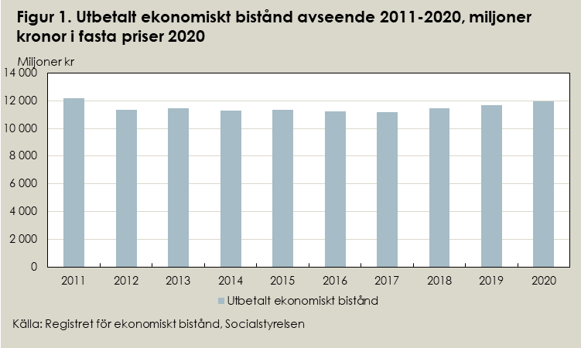
Utbetalt bistånd |  | Utbetalt bistånd | Utbetalt bistånd
miljoner kronor |  | i kronor per | i kronor per
Löpande priser | 2020 års priser3) | biståndsmånad | hushåll
 |  | 2020 års priser3) | 2020 års priser3)
11,268 | 12,154 | 7,936 | 51,456
10,621 | 11,355 | 7,742 | 50,416
10,689 | 11,433 | 7,788 | 50,635
10,522 | 11,275 | 7,790 | 49,802
10,592 | 11,355 | 7,897 | 50,094
10,574 | 11,225 | 8,111 | 51,001
10,691 | 11,150 | 8,137 | 51,797
11,182 | 11,438 | 8,412 | 55,385
11,610 | 11,668 | 8,407 | 57,713
11,956 | 11,956 | 8,444 | 60,225
...

Tabell 2
...
Totalt utbetalt bistånd (ekonomiskt bistånd och introduktionsersättning) i fasta priser (2020), miljoner kr1)
Tillbaka till innehållsförteckningen
Samtliga biståndshushåll | Inrikes födda hushåll | Utrikes födda hushåll 3)
 | hushåll 2)

12,154 | 4,926 | 7,228
11,355 | 4,928 | 6,427
11,433 | 4,925 | 6,509
11,275 | 4,761 | 6,514
11,355 | 4,559 | 6,796
11,225 | 4,273 | 6,952
11,150 | 4,024 | 7,125
11,438 | 4,050 | 7,388
11,668 | 4,175 | 7,493
...

Tabell 3
Tillbaka till innehållsförteckningen
...
 | Samtliga | Biståndshushållets födelseland
 | bistånds– | Inrikes | Utrikes födda3)
 | hushåll1) | födda2) | exklusive | därav
 |  |  | flykting- | Både sökande
 |  |  | hushåll | och ev. medsökande
 |  |  |  | är utrikesfödda3)
Utan barn | 83,465 | 42,159 | 41,306 | 41,306
med 1 barn | 3,047 | 1,611 | 1,436 | 1,436
med 2 barn | 1,672 | 766 | 906 | 906
med 3 barn | 589 | 179 | 410 | 410
...

Tabell 4
Tillbaka till innehållsförteckningen
...
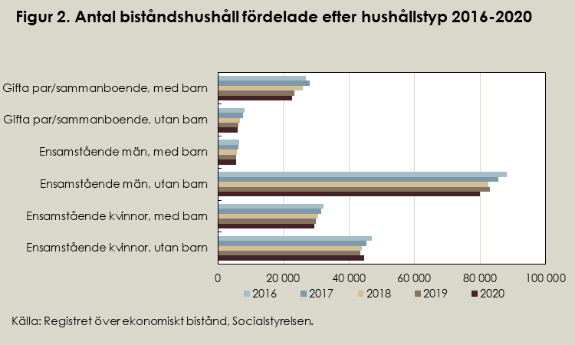
 | Samtliga hushåll i befolkningen |  |  |  |  | Procent bistånds–
 | Antal hushåll |  |  |  |  | hushåll av hushåll2)
 | med försörjningspliktig i |  |  |  |  | i befolkningen
 | åldern 18–64
2020 | 2016 | 2017 | 2018 | 2019 | 2020 | 2016 | 2017 | 2018 | 2019 | 2020
188,274 | 3,622,678 | 3,666,270 | 3,707,409 | 3,745,946 | 3,769,159 | 5.8 | 5.6 | 5.3 | 5.1 | 5.0
73,899 | 849,747 | 861,243 | 871,980 | 883,607 | 894,202 | 9.3 | 8.9 | 8.5 | 8.3 | 8.3
 |  |  |  |  |  | 7.1 | 6.7 | 6.5 | 6.3 | 6.4
 |  |  |  |  |  | 17.4 | 16.7 | 16.0 | 15.4 | 15.1
 |  |  |  |  |  | 9.9 | 9.4 | 8.9 | 8.7 | 8.3
 |  |  |  |  |  | 9.8 | 9.3 | 8.8 | 8.7 | 8.3
 |  |  |  |  |  | 12.8 | 11.7 | 10.3 | 9.3 | 9.0
 |  |  |  |  |  | 1.9 | 1.9 | 1.8 | 1.6 | 1.6
 |  |  |  |  |  | 0.9 | 0.9 | 0.8 | 0.7 | 0.7
 |  |  |  |  |  | 3.0 | 3.0 | 2.8 | 2.5 | 2.4
...

Tabell 5
Tillbaka till innehållsförteckningen
...
Förändring | Genomsnittligt ekonomiskt bistånd i kronor
i procent1) | Samtliga | Biståndshushållens födelseland
2019–2020 | bistånds– | Inrikes | Utrikes födda2)
 | hushåll | födda |  | därav
 |  |  |  | både sökande och ev med–
 |  |  |  | sökande är utrikes födda 2)
2.9 | 50,898 | 54,298 | 47,427 | 47,427
8.3 | 60,596 | 59,140 | 62,230 | 62,230
2.4 | 61,241 | 55,798 | 65,844 | 65,844
-2.5 | 63,163 | 57,991 | 65,421 | 65,421
-0.9 | 74,361 | 70,255 | 75,624 | 75,624
...

Tabell 6
Tillbaka till innehållsförteckningen
...
Augusti | September | Oktober | November | December
mnkr | mnkr | mnkr | mnkr | mnkr
...
108 | 106 | 109 | 109 | 112
45 | 42 | 43 | 42 | 45
190 | 189 | 192 | 192 | 198
13 | 12 | 13 | 13 | 13
6 | 6 | 6 | 6 | 6
7 | 7 | 7 | 6 | 7
0 | 0 | 0 | 0 | 0
...

Tabell 7
Tillbaka till innehållsförteckningen
...
4–5 | 6–7 | 8–9 | 10–11 | 12
...
2,387 | 2,075 | 1,824 | 2,646 | 7,083
1,043 | 920 | 853 | 1,225 | 2,250
4,337 | 3,805 | 3,535 | 5,337 | 12,457
315 | 254 | 243 | 336 | 604
179 | 118 | 116 | 101 | 228
185 | 122 | 116 | 165 | 219
2 | 6 | 1 | 4 | 1
...

Tabell 8
Tillbaka till innehållsförteckningen
...
 | Utrikes födda

Män | Totalt | Kvinnor | Män

49,146 | 155,550 | 77,155 | 78,395
2,665 | 12,953 | 5,473 | 7,480
7,067 | 22,770 | 7,483 | 15,287
7,903 | 12,327 | 6,273 | 6,054
11,622 | 31,366 | 17,667 | 13,699
6,928 | 32,121 | 18,165 | 13,956
...

Tabell 9
Tillbaka till innehållsförteckningen
...
 | Utrikes födda4)

Män | Totalt | Kvinnor | Män
20,893 | 70,131 | 37,495 | 32,636
1,024 | 6,829 | 2,995 | 3,834
2,121 | 6,067 | 2,405 | 3,662
2,967 | 3,258 | 1,677 | 1,581
5,538 | 11,393 | 6,781 | 4,612
3,525 | 16,171 | 9,727 | 6,444
...

Tabell 10
Tillbaka till innehållsförteckningen
...
 |  | Män
Antal långvariga |  | Antal | Antal långvariga
biståndsmottagare | Förändring |  | biståndsmottagare | Förändring
per 1 000 invånare | i procent |  | per 1 000 invånare | i procent
 | 2019─20203) |  |  | 2019─20203)
7 | 7 | 53,529 | 7 | 7
37 | 3 | 4,858 | 42 | -8
8 | 8 | 5,783 | 11 | 6
6 | 7 | 4,548 | 7 | 12
8 | 8 | 10,150 | 8 | 13
...

Tabell 11a
Tillbaka till innehållsförteckningen
Tabell 11a. Hushåll med långvarigt bistånd1) fördelade efter efter hushållstyp, inrikes respektive utrikes födda i Sverige, 2020

Table 11a. Long-term recipient households by household type and country of birth, 2020

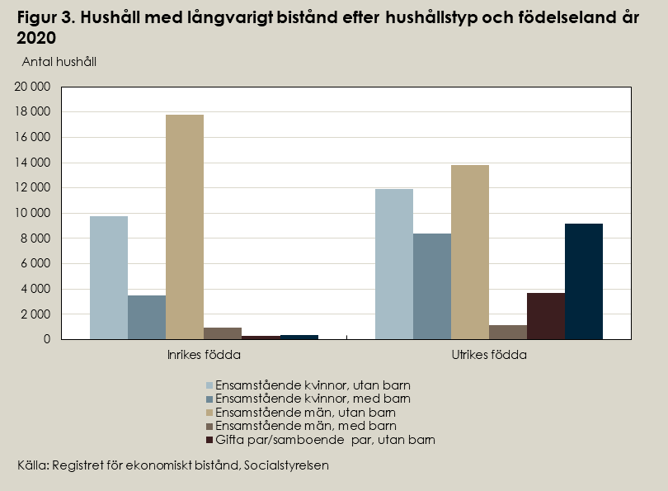
Hushållstyp |  | Samtliga långvariga biståndshushåll2) | Inrikes födda3) | Utrikes födda2,4)

Ensamstående kvinnor | utan barn | 21,670 | 9,729 | 11,941
 | med barn | 11,833 | 3,475 | 8,358
Ensamstående män | utan barn | 31,568 | 17,794 | 13,774
 | med barn | 2,071 | 940 | 1,131
Gifta par/samboende par5) | utan barn | 4,000 | 329 | 3,671
 | med barn | 9,583 | 384 | 9,199
Övriga biståndshushåll6) |  | 21 | 5 | 16
Totalt |  | 80,746 | 32,656 | 48,090
1) Biståndshushåll som har fått ekonomiskt bistånd i minst tio månader under kalenderåret. Hushållen räknas en gång på riksnivå.
2) Inklusive utrikesfödda med okänt invandringsår.
3) Hushåll där både sökande och ev medsökande är födda i Sverige.
4) Hushåll där någon av sökande eller ev. medsökande är födda utomlands, inklusive okänt födelseland.
5) Här jämställs samboende, registrerade partnerskap och gifta par.
6) Med övriga hushåll avses dels hushåll som enbart innehåller barn under 18 år, dels hushåll med okänd hushållstyp.
Källa: registret över ekonomiskt bistånd, Socialstyrelsen.

Tabell 11b
Tillbaka till innehållsförteckningen
Tabell 11b. Antal barn i hushåll samt hushåll med långvarigt bistånd1), 2011-2020

Table 11b. Number of children in households and households with longterm assistance 2011-2020

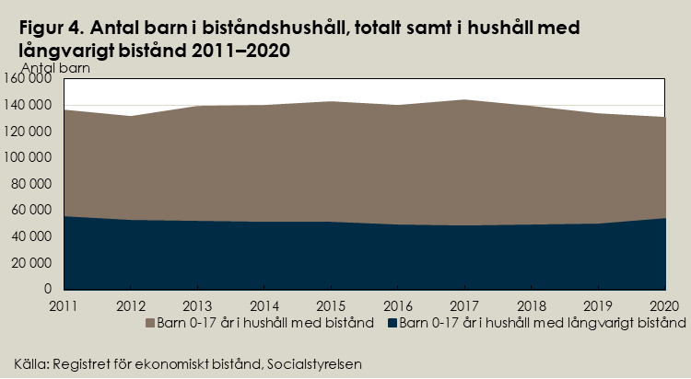
År | Barn 0-17 år i hushåll med bistånd | Barn 0-17 år i hushåll med 10 eller fler månader med bistånd

2011 | 136,276 | 54,702
2012 | 131,348 | 52,064
2013 | 138,488 | 51,772
2014 | 139,805 | 50,977
2015 | 142,592 | 51,057
2016 | 139,771 | 48,933
2017 | 143,376 | 47,988
2018 | 138,787 | 48,514
2019 | 132,924 | 49,530
2020 | 130,094 | 53,598
1) Biståndshushåll som har fått ekonomiskt bistånd i minst tio månader under kalenderåret. Hushållen räknas en gång på riksnivå.
Enbart de barn 0-17 år som tillhör ett hushåll med bistånd finns med i tabellen. Barn boende i barnhushåll, där den sökande är under 18 år, inkluderas inte.
Källa: registret över ekonomiskt bistånd, Socialstyrelsen.

Tabell 12
Tillbaka till innehållsförteckningen
...
Utrikes– |  | Utbetalt | Bistånds– | Bistånds–
födda3, 4) | därav | ekonomiskt | belopp/ | belopp/
hushåll | både sökande | bistånd | hushåll, | invånare,
 | och ev. med– | kr | kr | kr
 | sökande är |  |  | (medelbefolkning)
 | utrikes födda 5)
117,869 | 116,640 | 11,955,559,595 | 60,225 | 1,155
19,690 | 19,527 | 2,124,072,518 | 67,343 | 891
413 | 403 | 30,045,223 | 47,019 | 639
182 | 180 | 21,655,754 | 66,226 | 635
...

Tabell 13
Tillbaka till innehållsförteckningen
...
 |  |  | Antal barn | Biståndsmot–
 | därav |  | under 18 år | tagare i % av
män | inrikes– | utrikesfödda4) |  | befolkningen
 | födda
128,573 | 87,054 | 156,939 | 130,251 | 3.6
19,580 | 12,787 | 24,583 | 16,215 | 2.2
394 | 253 | 494 | 319 | 2.3
205 | 153 | 243 | 189 | 1.7
266 | 172 | 293 | 223 | 1.5
368 | 317 | 341 | 271 | 2.1
...

Tabell 14
Tillbaka till innehållsförteckningen
...
Sammanboende par3) |  | Utrikes– | därav | Utbetalt | Bistånds–
utan | med | födda4, 5) | både sökande | ekonomiskt | belopp/
barn | barn | hushåll | och ev. | bistånd | hushåll,
 |  | exkl. | samman– | tkr | kr
 |  | flykting– | boende är
 |  | hushåll | utrikesfödda
364 | 976 | 8,866 | 8,818 | 998,586,920 | 70,616
11 | 36 | 332 | 329 | 44,157,025 | 64,182
47 | 152 | 1,055 | 1,051 | 137,365,740 | 79,679
20 | 74 | 649 | 644 | 84,338,093 | 72,957
...

Tabell 15
...
Tillbaka till innehållsförteckningen
 |  |  |  | Antal barn
därav |  | därav |  | under 18 år
kvinnor | män | inrikes– | utrikesfödda3)
 |  | födda
7,577 | 8,924 | 11,344 | 21,650 | 6,940
433 | 340 | 379 | 394 | 264
1,087 | 1,020 | 733 | 1,374 | 1,152
749 | 567 | 538 | 778 | 519
883 | 814 | 457 | 1,240 | 752
195 | 123 | 172 | 146 | 83
870 | 642 | 736 | 775 | 466
232 | 179 | 165 | 246 | 200
1,109 | 1,211 | 448 | 1,872 | 1,093
...

